Содержание
 | АО Контакт
 | 424026, Россия, Республика Марий Эл,
 | г. Йошкар-Ола, ул. К. Маркса 133
www.mariholod.com | Тел. (8362) 68-87-29, 68-86-87, факс 45-10-64
 | e-mail: tnp@zavod-kontakt.ru
Прилавки холодильные среднетемпературные и расчетно-кассовое оборудование Марихолодмаш

Примечание: |  | ВАША СКИДКА | 0 | %
Прилавки холодильные среднетемпературные ПХС
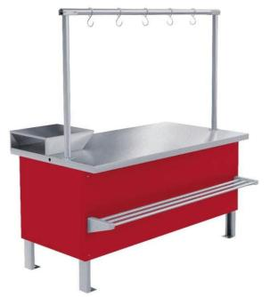 | 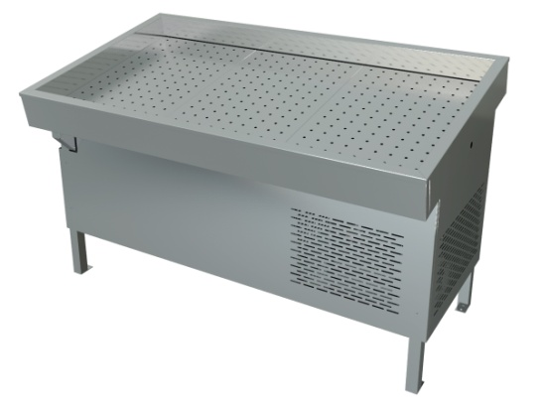

Прилавки мясные | Прилавки "рыба-на-льду"
Прилавки неохлаждаемые
Расчетно-кассовое оборудование
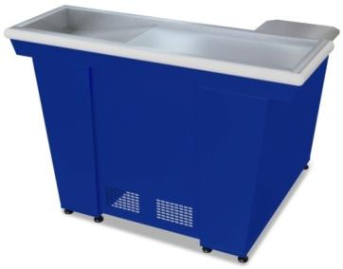 | 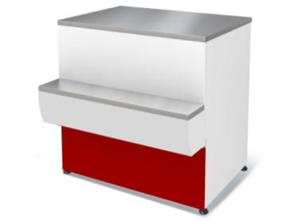

Кассовые боксы | Прилавки расчетно-кассовые неохлаждаемые
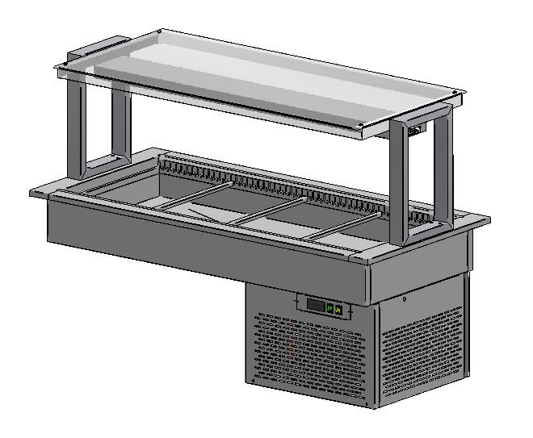 | 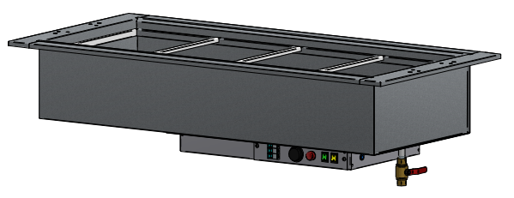

Ванны встраиваемые холодильные | Ванны встраиваемые для мармита

Прилавки холодильные ПХС мясные
 |  | перейти в содержание | АО Контакт
 |  |  | 424026, Россия, Республика Марий Эл,
 |  |  | г. Йошкар-Ола, ул. К. Маркса 133
www.mariholod.com |  |  | Тел. (8362) 68-87-29, 68-86-87, 45-10-64
 |  |  | e-mail: tnp@zavod-kontakt.ru

Прилавок холодильный среднетемпературный ПХС (мясной, встроенное холодоснабжение) |  |  | Температура охлаждаемой поверности стола: +0˚С/-2˚С
 |  |  | при +25˚С и влажности 60%
Стандартная комплектация: |  |  | 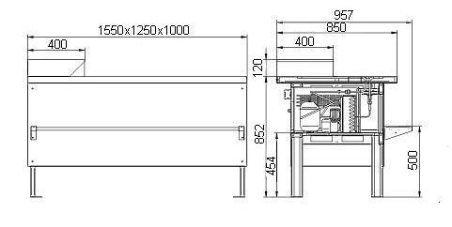
Столешница из нержавеющей стали AISI 304-2В
Защитно-декоративное покрытие панелей эпоксидно-полиэфирной краской (RAL 3020)
Дополнительный стол для кассового аппарата из нержавеющей стали AISI 304-2В
Ящик с креплением для навесного замка (отсутствует на ПХС 1,0/0,85)
Деревянная упаковка
Дополнительные опции:

труба-перекладина из нержавеющей стали AISI 304-2В
крючок на трубу-перекладину из нержавеющей стали AISI 304-2В

 |  |  | Цены указаны в рублях с учётом НДС
Код завода | Наименование |  | размеры габаритные, мм |  |  | Цена с НДС, руб.
 |  |  | длина | ширина | высота
4.330.061-15 | Прилавок холодильный среднетемпературный ПХС-1,0/0,85 (мясной, встроенное холодоснабжение) |  | 1000 | 955 | 850 | 78341.71
4.330.061-15-Ц | Прилавок холодильный среднетемпературный ПХС-1,0/0,85 (мясной, встроенное холодоснабжение) цветной |  | 1000 | 955 | 850 | 78341.71
4.330.061-14 | Прилавок холодильный среднетемпературный ПХС-1,0/0,85 (мясной, встроенное холодоснабжение с креплением для перекладины) |  | 1000 | 955 | 850 | 78341.71
4.330.061-14-Ц | Прилавок холодильный среднетемпературный ПХС-1,0/0,85 (мясной, встроенное холодоснабжение с креплением для перекладины) цветной |  | 1000 | 955 | 850 | 78341.71
4.330.061-05 | Прилавок холодильный среднетемпературный ПХС-1,25/0,85 (мясной, встроенное холодоснабжение) |  | 1250 | 955 | 850 | 83227.77
4.330.061-05-Ц | Прилавок холодильный среднетемпературный ПХС-1,25/0,85 (мясной, встроенное холодоснабжение) |  | 1250 | 955 | 850 | 83227.77
4.330.061-34 | Прилавок холодильный среднетемпературный ПХС-1,25/0,85 (мясной, встроенное холодоснабжение со стеклянным бортом) |  | 1250 | 955 | 850 | 93190.98
4.330.061-03 | Прилавок холодильный среднетемпературный ПХС-1,25/0,85 (мясной, встроенное холодоснабжение с креплением для перекладины) |  | 1250 | 955 | 850 | 83227.77
4.330.061-03-Ц | Прилавок холодильный среднетемпературный ПХС-1,25/0,85 (мясной, встроенное холодоснабжение с креплением для перекладины) цветной |  | 1250 | 955 | 850 | 83227.77
4.330.061-31 | Прилавок холодильный среднетемпературный ПХС-1,25/0,85 (мясной, встроенное холодоснабжение с креплением для перекладины со стеклянным бортом) |  | 1250 | 955 | 850 | 93190.98
4.330.061-04 | Прилавок холодильный среднетемпературный ПХС-1,55/0,85 (мясной, встроенное холодоснабжение) |  | 1550 | 955 | 850 | 106358.18
4.330.061-04-Ц | Прилавок холодильный среднетемпературный ПХС-1,55/0,85 (мясной, встроенное холодоснабжение) цветной |  | 1550 | 955 | 850 | 106358.18
4.330.061-33 | Прилавок холодильный среднетемпературный ПХС-1,55/0,85 (мясной, встроенное холодоснабжение со стеклянным бортом) |  | 1550 | 955 | 850 | 116649.06
4.330.061-02 | Прилавок холодильный среднетемпературный ПХС-1,55/0,85 (мясной, встроенное холодоснабжение с креплением для перекладины) |  | 1550 | 955 | 850 | 106358.18
4.330.061-02-Ц | Прилавок холодильный среднетемпературный ПХС-1,55/0,85 (мясной, встроенное холодоснабжение с креплением для перекладины) цветной |  | 1550 | 955 | 850 | 106358.18
4.330.061-30 | Прилавок холодильный среднетемпературный ПХС-1,55/0,85 (мясной, встроенное холодоснабжение с креплением для перекладины со стеклянным бортом) |  | 1550 | 955 | 850 | 116649.06

Прилавок холодильный среднетемпературный ПХС-УН (мясной, встроенное холодоснабжение) |  |  | Температура охлаждаемой поверности стола: +0˚С/-2˚С
 |  |  | при +25˚С и влажности 60%
Стандартная комплектация: |  |  | 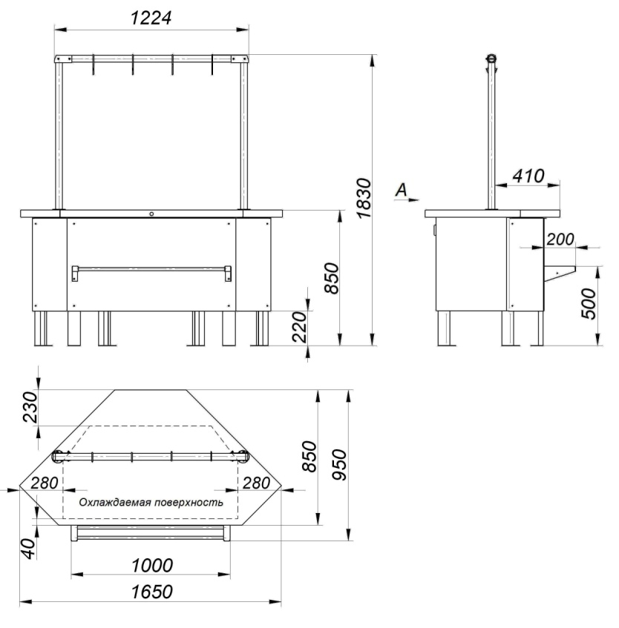
Столешница из нержавеющей стали AISI 304-2В
Защитно-декоративное покрытие панелей эпоксидно-полиэфирной краской (RAL 3020)
Деревянная упаковка
Дополнительные опции:
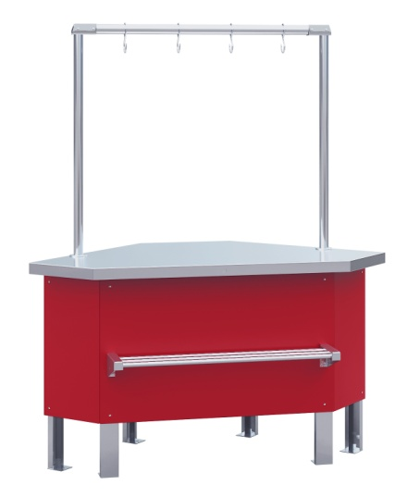
труба-перекладина из нержавеющей стали AISI 304-2В
крючок на трубу-перекладину из нержавеющей стали AISI 304-2В

 |  |  | Цены указаны в рублях с учётом НДС
Код завода | Наименование |  | размеры габаритные, мм |  |  | Цена с НДС , руб.
 |  |  | длина | ширина | высота
695133.008-04 | Прилавок холодильный среднетемпературный ПХС-УН (мясной, встроенное холодоснабжение) |  | 1650 | 950 | 850 | 109636.80
695133.008-04 Ц | Прилавок холодильный среднетемпературный ПХС-УН (мясной, встроенное холодоснабжение) цветной |  | 1650 | 950 | 850 | 109636.80
695133.008-05 | Прилавок холодильный среднетемпературный ПХС-УН (мясной, встроенное холодоснабжение с креплением для перекладины) |  | 1650 | 950 | 850 | 109636.80
695133.008-05 Ц | Прилавок холодильный среднетемпературный ПХС-УН (мясной, встроенное холодоснабжение с креплением для перекладины) цветной |  | 1650 | 950 | 850 | 109636.80

Прилавок холодильный среднетемпературный ПХС (мясной, под выносное холодоснабжение) |  |  | Температура охлаждаемой поверности стола: +0˚С/-2˚С
 |  |  | при +25˚С и влажности 60%
Стандартная комплектация: |  |  | 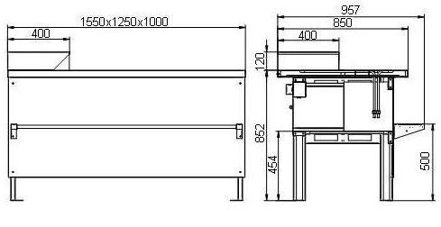
Столешница из нержавеющей стали AISI 304-2В
Дополнительный стол для кассового аппарата из нержавеющей стали AISI 304-2В
Ящик с креплением для навесного замка
Деревянная упаковка
Дополнительные опции:
комплект ТРВ, вентиль соленоидный Honeywell
труба-перекладина из нержавеющей стали AISI 304-2В
крючок на трубу-перекладину из нержавеющей стали AISI 304-2В

 |  |  | Цены указаны в рублях с учётом НДС
Код завода | Наименование |  | размеры габаритные, мм |  |  | Цена с НДС , руб.
 |  |  | длина | ширина | высота
4.330.061-19 | Прилавок холодильный среднетемпературный ПХС-1,0/0,85 (мясной, под выносное холодоснабжение) |  | 1000 | 955 | 850 | 71672.67
4.330.061-18 | Прилавок холодильный среднетемпературный ПХС-1,0/0,85 (мясной, под выносное холодоснабжение с креплением для перекладины) |  | 1000 | 955 | 850 | 71672.67
4.330.061-13 | Прилавок холодильный среднетемпературный ПХС-1,25/0,85 (мясной, под выносное холодоснабжение) |  | 1250 | 955 | 850 | 77582.24
4.330.061-11 | Прилавок холодильный среднетемпературный ПХС-1,25/0,85 (мясной, под выносное холодоснабжение с креплением для перекладины) |  | 1250 | 955 | 850 | 77582.24
4.330.061-12 | Прилавок холодильный среднетемпературный ПХС-1,55/0,85 (мясной, под выносное холодоснабжение) |  | 1550 | 955 | 850 | 91417.31
4.330.061-10 | Прилавок холодильный среднетемпературный ПХС-1,55/0,85 (мясной, под выносное холодоснабжение с креплением для перекладины) |  | 1550 | 955 | 850 | 91417.31
4.330.061-36 | Прилавок холодильный среднетемпературный ПХС-1,55/0,85 (мясной, под выносное холодоснабжение с креплением для перекладины со стеклянным бортом) |  | 1550 | 955 | 850 | 99786.98

Прилавок холодильный среднетемпературный ПХС-УН (мясной, под выносное холодоснабжение) |  |  | Температура охлаждаемой поверности стола: +0˚С/-2˚С
 |  |  | при +25˚С и влажности 60%
Стандартная комплектация:
Столешница из нержавеющей стали AISI 304-2В
Дополнительный стол для кассового аппарата из нержавеющей стали AISI 304-2В
Деревянная упаковка
Дополнительные опции:
комплект ТРВ, вентиль соленоидный Honeywell

труба-перекладина из нержавеющей стали AISI 304-2В
крючок на трубу-перекладину из нержавеющей стали AISI 304-2В

 |  |  | Цены указаны в рублях с учётом НДС
Код завода | Наименование |  | размеры габаритные, мм |  |  | Цена с НДС, руб.
 |  |  | длина | ширина | высота
695133.008-02 | Прилавок холодильный среднетемпературный ПХС-УН (мясной, под выносное холодоснабжение) |  | 1650 | 950 | 850 | 94910.25
695133.008-03 | Прилавок холодильный среднетемпературный ПХС-УН (мясной, под выносное холодоснабжение с креплением для перекладины) |  | 1650 | 950 | 850 | 94910.25

Дополнительные опции Прилавок холодильный среднетемпературный ПХС мясной
 |  |  | Цены указаны в рублях с учётом НДС
Код завода | Наименование |  | Примечание |  |  | Цена с НДС , руб.
5.021.003-02 | комплект ТРВ, вентиль соленоидный для прилавка холодильного среднетемпературного ПХС (под выносное холодоснабжение) |  | применяется для ПХС (мясной), ПХС ("рыба-на-льду") |  |  | 9009.57
301319.007-08 | труба-перекладина для прилавка холодильного среднетемпературного ПХС-1,0/0,85 (мясной) |  | применяется для ПХС (мясной), ПН неохлаждаемый |  |  | 11337.66
301319.007-07 | труба-перекладина для прилавка холодильного среднетемпературного ПХС-1,25/0,85 (мясной) |  | применяется для ПХС (мясной), ПН неохлаждаемый |  |  | 12375.14
301319.007-06 | труба-перекладина для прилавка холодильного среднетемпературного ПХС-1,55/0,85 (мясной) |  | применяется для ПХС (мясной), ПН неохлаждаемый |  |  | 14569.68
301319.007-09 | труба-перекладина для прилавка холодильного среднетемпературного ПХС-УН (мясной) |  | применяется для ПХС-УН (мясной), ПН-УН неохлаждаемый |  |  | 12375.14
7.604.116 | крючок на трубу-перекладину прилавка холодильного среднетемпературного ПХС (мясной) (1шт.) |  | применяется для ПХС (мясной), ПН неохлаждаемый |  |  | 319.96

Прилавки ПХС "рыба-на-льду"
 |  | перейти в содержание | АО Контакт
 |  |  | 424026, Россия, Республика Марий Эл,
 |  |  | г. Йошкар-Ола, ул. К. Маркса 133
www.mariholod.com |  |  | Тел. (8362) 68-87-29, 68-86-87, 45-10-64
 |  |  | e-mail:tnp@zavod-kontakt.ru
Прилавок холодильный среднетемпературный ПХС ("рыба-на-льду", встроенное холодоснабжение) |  |  | Температура охлаждаемой поверности стола: +0˚С/-2˚С
 |  |  | при +25˚С и влажности 60%
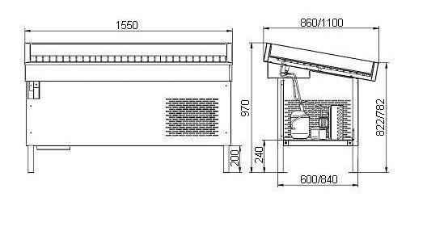
Стандартная комплектация:
Корпус и охлаждаемая ванна из нержавеющей стали
Поддоны
Деревянная упаковка

 |  |  | Цены указаны в рублях с учётом НДС
Код завода | Наименование |  | размеры габаритные, мм |  |  | Цена с НДС , руб. | Примечание
 |  |  | длина | ширина | высота
4.330.070-02 | Прилавок холодильный среднетемпературный ПХС-1,55/0,85 ("рыба-на-льду", встроенное холодоснабжение) |  | 1550 | 850 | 970 | 111467.87
4.330.070-07 | Прилавок холодильный среднетемпературный ПХС-1,25/1,1 ("рыба-на-льду", встроенное холодоснабжение) |  | 1250 | 1100 | 970 | 104805.08
4.330.070-06 | Прилавок холодильный среднетемпературный ПХС- 1.25/0,85 ("рыба на льду" , встроенное холодоснабжение) |  | 1250 | 850 | 970 | 92420.70
4.330.070-03 | Прилавок холодильный среднетемпературный ПХС-1,55/1,1 ("рыба-на-льду", встроенное холодоснабжение) |  | 1550 | 1100 | 970 | 131189.24

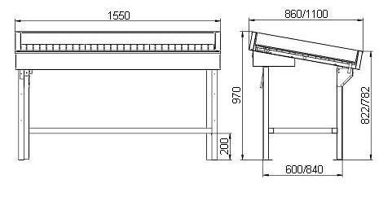
Прилавок холодильный среднетемпературный ПХС ("рыба-на-льду", под выносное холодоснабжение) |  |  | Температура охлаждаемой поверности стола: +0˚С/-2˚С
 |  |  | при +25˚С и влажности 60%
Стандартная комплектация:
Корпус и охлаждаемый рабочий стол из нержавеющей стали
Поддоны
Деревянная упаковка
Дополнительные опции:
комплект ТРВ, вентиль соленоидный Honeywell
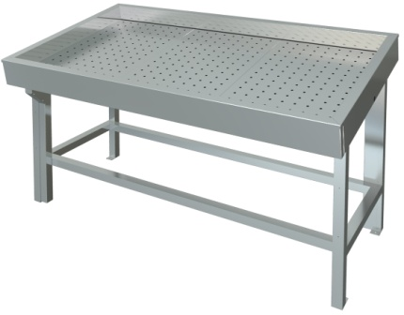

 |  |  | Цены указаны в рублях с учётом НДС
Код завода | Наименование |  | размеры габаритные, мм |  |  | Цена с НДС , руб. | Примечание
 |  |  | длина | ширина | высота
4.330.070 | Прилавок холодильный среднетемпературный ПХС-1,55/0,85 ("рыба-на-льду, под выносное холодоснабжение) |  | 1550 | 850 | 970 | 74999.44
4.330.070-01 | Прилавок холодильный среднетемпературный ПХС-1,55/1,1 ("рыба-на-льду, под выносное холодоснабжение) |  | 1550 | 1100 | 970 | 81017.72

Дополнительные опции Прилавок холодильный среднетемпературный ПХС "рыба-на-льду"
 |  |  | Цены указаны в рублях с учётом НДС
Код завода | Наименование |  | Примечание |  |  | Цена с НДС , руб. | Примечание
5.021.003-02 | комплект ТРВ, вентиль соленоидный для прилавка холодильного среднетемпературного ПХС (под выносное холодоснабжение) |  | применяется для ПХС (мясной), ПХС ("рыба-на-льду") |  |  | 9009.57
695413.002-01 | Форма для изготовления ледяных бортиков для прилавка "рыба на льду" 1000х100х90мм |  | применяется для ПХС ("рыба-на-льду") встроенное и выносное холодоснабжение |  |  | 6,853.84

Расчетно-кассовое оборудование
 |  | перейти в содержание | АО Контакт
 |  |  | 424026, Россия, Республика Марий Эл,
 |  |  | г. Йошкар-Ола, ул. К. Маркса 133
www.mariholod.com |  |  | Тел. (8362) 68-87-29, 68-86-87, 45-10-64
 |  |  | e-mail: tnp@zavod-kontakt.ru

Кассовый бокс КБ-1,5-1Н одинарный накопитель |  |  | 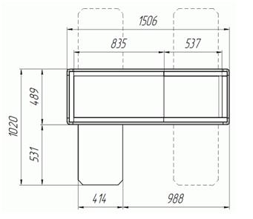

Стандартная комплектация:
Цельнометаллический накопитель из нержавеющей стали
Защитно-декоративное покрытие тумб и передней панели эпоксидно-полиэфирной краской
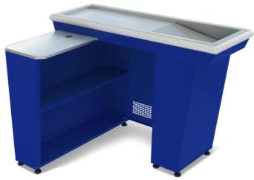
Деревянная упаковка

 |  |  | Цены указаны в рублях с учетом НДС
Код завода | Наименование |  | размеры габаритные, мм |  |  | Цена с НДС, руб. | Примечание
 |  |  | длина | ширина | высота
4.330.059-К | Кассовый бокс КБ-1,5-1Н одинарный накопитель (красный) |  | 1506 | 1020 | 875 | 21881.08
4.330.059 | Кассовый бокс КБ-1,5-1Н одинарный накопитель (синий) |  | 1506 | 1020 | 875 | 21881.08
4.330.059-Ц | Кассовый бокс КБ-1,5-1Н одинарный накопитель (Ц) |  | 1506 | 1020 | 875 | 21881.08
4.330.059-01К | Кассовый бокс КБ-1,5-1Н одинарный накопитель (красный) (в разобранном виде) |  | 1506 | 1020 | 875 | 21881.08
4.330.059-01 | Кассовый бокс КБ-1,5-1Н одинарный накопитель (синий) (в разобранном виде) |  | 1506 | 1020 | 875 | 21881.08
4.330.059-01Ц | Кассовый бокс КБ-1,5-1Н одинарный накопитель (Ц) (в разобранном виде) |  | 1506 | 1020 | 875 | 21881.08
Кассовый бокс КБ-1,9-2Н двойной накопитель |  |  | 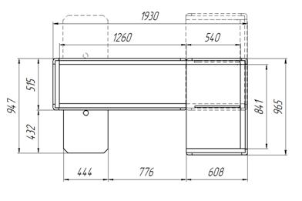

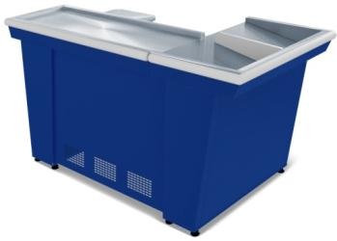
Стандартная комплектация:
Цельнометаллический накопитель из нержавеющей стали
Защитно-декоративное покрытие тумб и передней панели эпоксидно-полиэфирной краской
Деревянная упаковка

 |  |  | Цены указаны в рублях с учетом НДС
Код завода | Наименование |  | размеры габаритные, мм |  |  | Цена с НДС , руб. | Примечание
 |  |  | длина | ширина | высота
4.330.060-К | Кассовый бокс КБ-1,9-2Н двойной накопитель (красный) |  | 1930 | 965 | 875 | 27563.13
4.330.060 | Кассовый бокс КБ-1,9-2Н двойной накопитель (синий) |  | 1930 | 965 | 875 | 27563.13
4.330.060-Ц | Кассовый бокс КБ-1,9-2Н двойной накопитель (Ц) |  | 1930 | 965 | 875 | 27563.13
4.330.060-01К | Кассовый бокс КБ-1,9-2Н двойной накопитель (красный)(в разобранном виде) |  | 1930 | 965 | 875 | 27563.13
4.330.060-01 | Кассовый бокс КБ-1,9-2Н двойной накопитель (синий)(в разобранном виде) |  | 1930 | 965 | 875 | 27563.13
4.330.060-01Ц | Кассовый бокс КБ-1,9-2Н двойной накопитель (Ц)(в разобранном виде) |  | 1930 | 965 | 875 | 27563.13
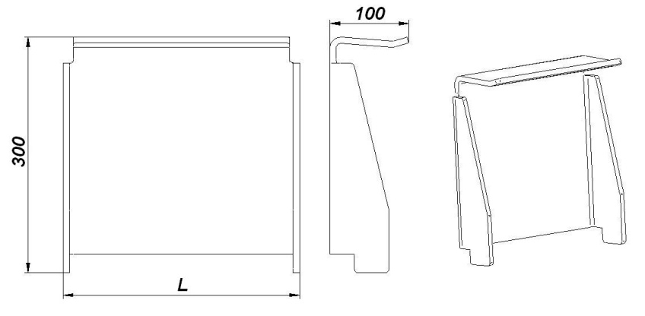
Дополнительные опции Кассовые боксы
Защита сканера
Защита сканера изготавливается из прочного прозрачного органического стекла t=6 мм.

 |  | 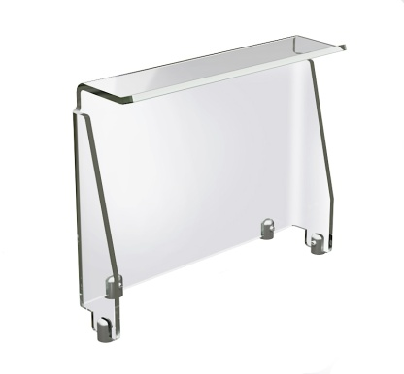
Изделия предназначены для установки на кассовые боксы КБ-1,5-1Н и КБ-1,9-2Н
Верхняя часть защиты сканера выполнена таким образом, что её можно использовать как лоток для сдачи.

 |  |  | Цены указаны в рублях с учетом НДС
Код завода | Наименование |  | размеры габаритные, мм |  |  | Цена с НДС , руб. | Примечание
 |  |  | длина (L) | ширина | высота
694514.001 | Защита сканера 300 |  | 300 | 100 | 300 | 3617.34
694514.001-01 | Защита сканера 400 |  | 400 | 100 | 300 | 3943.48
* Примечание: установка и крепление защиты сканера на кассовый бокс производится согласно инструкции по сборке с помощью шаблона для разметки отверстий, который поставляется вместе с защитой сканера.
Кронштейн "Дерево" Касса без принтера |  |  | 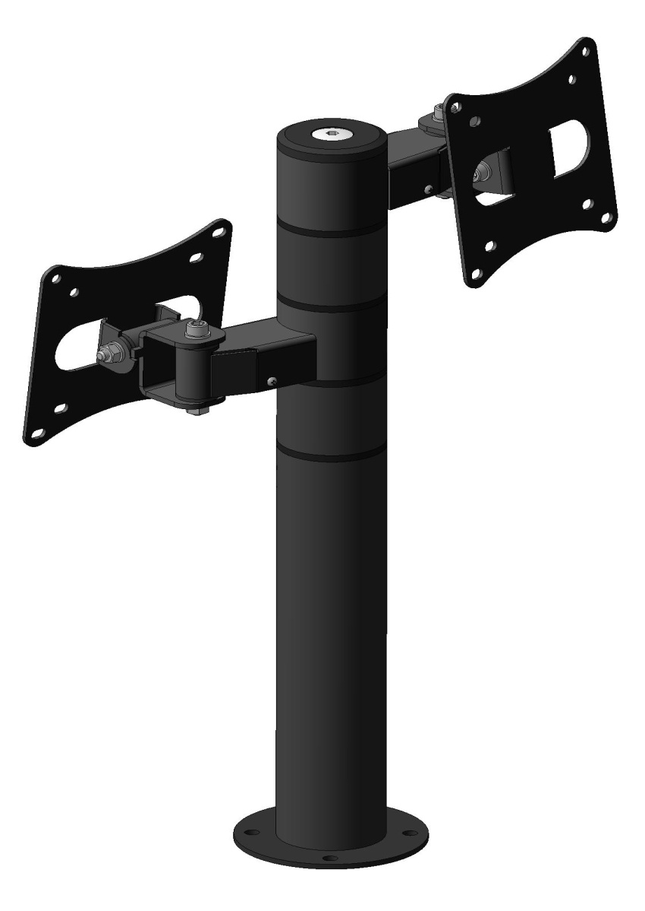
Предназначен для крепления двух мониторов и состоит из стойки высотой 433 мм и двух кронштейнов с длинами плеч 75 мм. Тип крепления мониторов — стандарт VESA 75/100.

Изделия предназначены для установки на кассовые боксы КБ-1,5-1Н и КБ-1,9-2Н
Кронштейны имеют возможность поворота вокруг оси стойки на 360º. Кроме того пластины крепления мониторов имеют возможность поворота в горизонтальной плоскости на 200º и в вертикальной плоскости - на 60º. Возможна переустановка кронштейнов по вертикали в пределах верхней сборной части стойки.

 |  |  | Цены указаны в рублях с учетом НДС
Код завода | Наименование |  |  |  |  | Цена с НДС, руб. | Примечание

301421.032 | Кронштейн "Дерево " Касса без принтера |  |  |  |  | 11814.8
301421.053 | Кронштейн "Дерево МФК 295" |  |  |  |  | 7179.70
Кронштейн "Дерево" Касса |  |  | 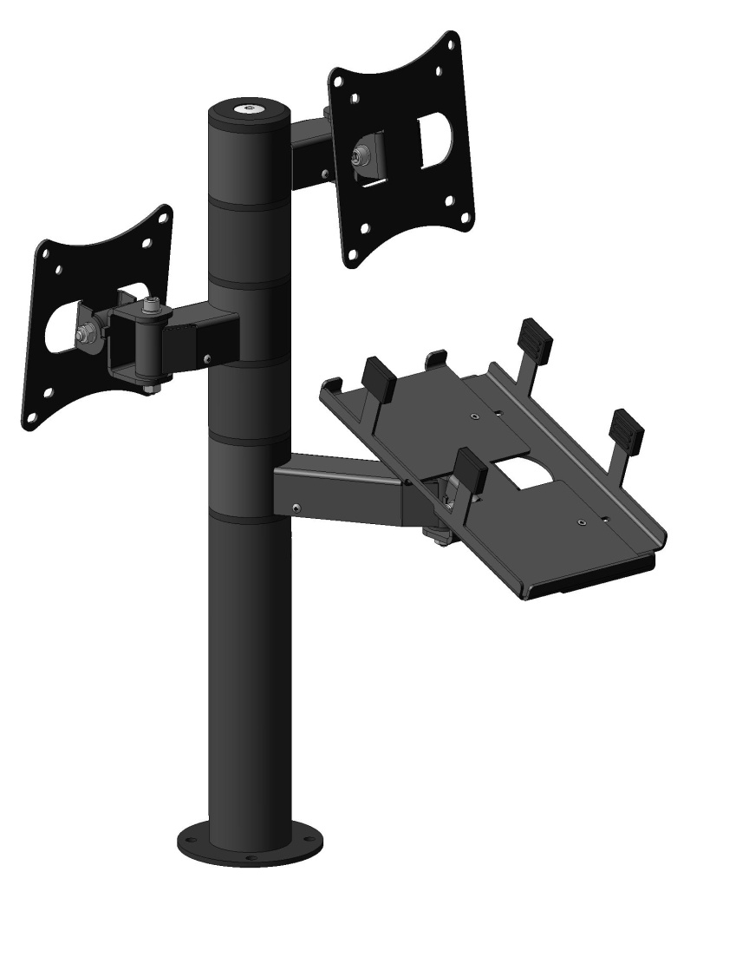
предназначен для крепления двух мониторов и установки принтера. Состоит из стойки высотой 433 мм, двух кронштейнов с длинами плеч 75 мм для крепления мониторов и кронштейна с длиной плеча 125 мм для установки принтера. Тип крепления мониторов — стандарт VESA 75/100. Установка принтера — крепление UPH (UNIVERSAL PRINTER HOLDER) – универсальное крепление для принтеров.

Изделия предназначены для установки на кассовые боксы КБ-1,5-1Н и КБ-1,9-2Н
Кронштейны имеют возможность поворота вокруг оси стойки на 360º. Кроме того пластины крепления мониторов имеют возможность поворота в горизонтальной плоскости на 200º и в вертикальной плоскости - на 60º. Платформа принтера снабжена выдвижной боковой стенкой для установки ее по ширине принтера. Возможна переустановка кронштейнов по вертикали в пределах верхней сборной части стойки.

 |  |  | Цены указаны в рублях с учетом НДС
Код завода | Наименование |  |  |  |  | Цена с НДС , руб. | Примечание

301421.029 | Кронщтейн "Дерево" Касса |  |  |  |  | 13857.71
Кронштейн "Дерево" Витрина |  |  | 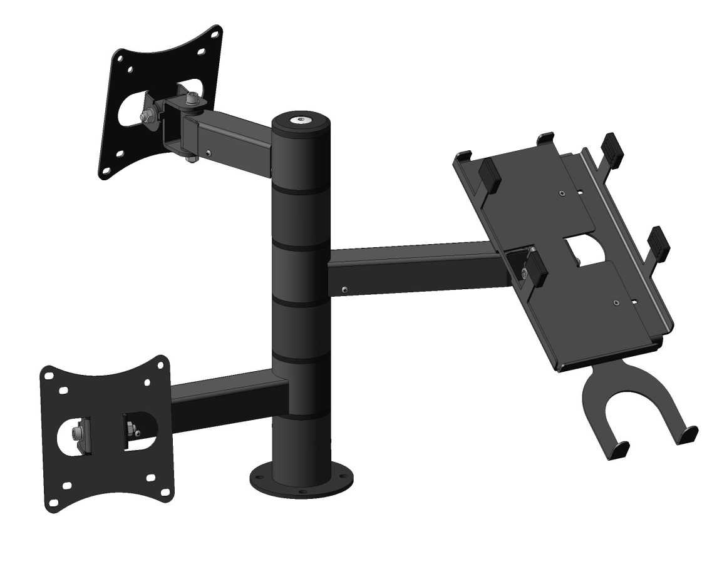
предназначен для крепления двух мониторов и установки принтера. Состоит из стойки высотой 295 мм, двух кронштейнов с длинами плеч 125 мм (верхний) и 200 мм (нижний) для крепления мониторов и кронштейна с длиной плеча 200 мм для установки принтера.

Изделия предназначены для установки на кассовые боксы КБ-1,5-1Н и КБ-1,9-2Н
Кронштейны имеют возможность поворота вокруг оси стойки на 360º. Кроме того пластины крепления мониторов имеют возможность поворота в горизонтальной плоскости на 200º и в вертикальной плоскости - на 60º.Платформа принтера снабжена выдвижной боковой стенкой для установки ее по ширине принтера а также держателем сканера. Возможна переустановка кронштейнов по вертикали в пределах верхней сборной части стойки.

 |  |  | Цены указаны в рублях с учетом НДС
Код завода | Наименование |  |  |  |  | Цена с НДС, руб. | Примечание

301421.031 | Кронштейн "Дерево" Витрина |  | 300 | 100 | 300 | 13721.50

Прилавки расчетно-кассовые
 |  | перейти в содержание | АО Контакт
 |  |  | 424026, Россия, Республика Марий Эл,
 |  |  | г. Йошкар-Ола, ул. К. Маркса 133
www.mariholod.com |  |  | Тел. (8362) 68-87-29, 68-86-87, 45-10-64
 |  |  | e-mail: tnp@zavod-kontakt.ru

Прилавок П2629 Таир расчетно-кассовый неохлаждаемый |  |  | 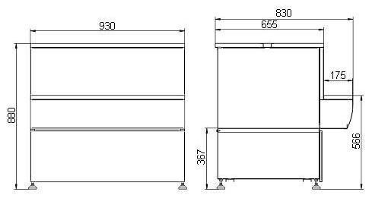

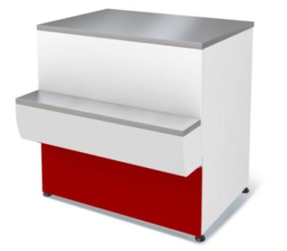
Стандартная комплектация:
Столешница из нержавеющей стали
Защитно-декоративное покрытие эпоксидно-полиэфирной краской
Деревянная упаковка

 |  |  | Цены указаны в рублях с учетом НДС
Код завода | Наименование |  | размеры габаритные, мм |  |  | Цена с НДС , руб. | Примечание
 |  |  | длина | ширина | высота
4.331.050-10-КМ | Прилавок П2629 Таир расчетно-кассовый неохлаждаемый (красный) |  | 930 | 850 | 865 | 19,576.74
4.331.050-10 | Прилавок П2629 Таир расчетно-кассовый неохлаждаемый (синий) |  | 930 | 850 | 865 | 19,576.74
4.331.050-10-Ц | Прилавок П2629 Таир расчетно-кассовый неохлаждаемый (Ц) |  | 930 | 850 | 865 | 19,576.74
4.331.050-10.01 | Прилавок П2629 Таир расчетно-кассовый неохлаждаемый (без щитка) |  | 930 | 850 | 865 | 19,201.89
4.331.050-13 | Прилавок П2629 Таир УВ расчетно-кассовый неохлаждаемый |  | 1390 | 660 | 860 | 20,517.07
4.331.050-18 | Прилавок П2629 Таир 1250 расчетно-кассовый неохлаждаемый (синий) |  | 1250 | 830 | 865 | 25,709.34
4.331.050-18-К | Прилавок П2629 Таир 1250 расчетно-кассовый неохлаждаемый (красный) |  | 1250 | 830 | 865 | 25,709.34
4.331.050-14 | Прилавок П2629 Таир УН расчетно-кассовый неохлаждаемый |  | 1390 | 660 | 860 | 21,048.26

Прилавок П2629 Илеть расчетно-кассовый неохлаждаемый |  |  | 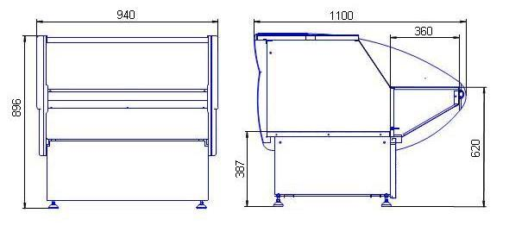

Стандартная комплектация:
Столешница из нержавеющей стали
Защитно-декоративное покрытие эпоксидно-полиэфирной краской
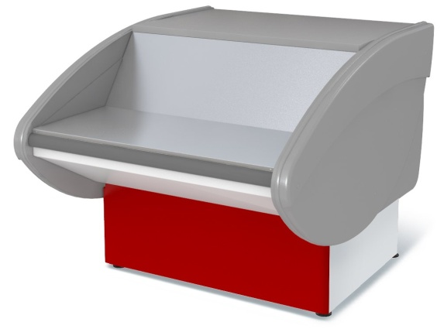
Деревянная упаковка

 |  |  | Цены указаны в рублях с учётом НДС
Код завода | Наименование |  | размеры габаритные, мм |  |  | Цена с НДС, руб. | Примечание
 |  |  | длина | ширина | высота
4.331.050-08-К | Прилавок П2629 Илеть расчетно-кассовый неохлаждаемый (красный) |  | 940 | 1100 | 870 | 26,305.21
4.331.050-08 | Прилавок П2629 Илеть расчетно-кассовый неохлаждаемый (синий) |  | 940 | 1100 | 870 | 26,305.21
4.331.050-08-Ц | Прилавок П2629 Илеть расчетно-кассовый неохлаждаемый (Ц) |  | 940 | 1100 | 870 | 26,305.21
4.331.050-08.01 | Прилавок П2629 Илеть расчетно-кассовый неохлаждаемый (без щитка) |  | 940 | 1100 | 870 | 25,951.96
4.331.050-16-К | Прилавок П2629 Илеть 600 расчетно-кассовый неохлаждаемый (красный) |  | 600 | 1100 | 870 | 19,017.63
4.331.050-16 | Прилавок П2629 Илеть 600 расчетно-кассовый неохлаждаемый (синий) |  | 600 | 1100 | 870 | 19,017.63
4.331.050-16-Ц | Прилавок П2629 Илеть 600 расчетно-кассовый неохлаждаемый (Ц) |  | 600 | 1100 | 870 | 19,017.63
4.331.050-15-К | Прилавок П2629 Илеть 700 расчетно-кассовый неохлаждаемый (красный) |  | 700 | 1100 | 870 | 19,553.86
4.331.050-15 | Прилавок П2629 Илеть 700 расчетно-кассовый неохлаждаемый (синий) |  | 700 | 1100 | 870 | 19,553.86
4.331.050-15-Ц | Прилавок П2629 Илеть 700 расчетно-кассовый неохлаждаемый (Ц) |  | 700 | 1100 | 870 | 19,553.86
4.331.050-11-К | Прилавок 2629 Илеть УВ расчетно-кассовый неохлаждаемый (красный) |  | 2109 | 952 | 870 | 28,976.28
4.331.050-12-К | Прилавок 2629 Илеть УН расчетно-кассовый неохлаждаемый (красный) |  | 2060 | 800 | 870 | 27,877.12
4.331.050-11 | Прилавок 2629 Илеть УВ расчетно-кассовый неохлаждаемый (синий) |  | 2109 | 952 | 870 | 28,976.28
4.331.050-12 | Прилавок 2629 Илеть УН расчетно-кассовый неохлаждаемый (синий) |  | 2060 | 800 | 870 | 27,877.12
4.331.050-11Ц | Прилавок 2629 Илеть УВ расчетно-кассовый неохлаждаемый (Ц) |  | 2109 | 952 | 870 | 28,976.28
4.331.050-12Ц | Прилавок 2629 Илеть УН расчетно-кассовый неохлаждаемый (Ц) |  | 2060 | 800 | 870 | 27,877.12

Прилавок Илеть NEW расчетно-кассовый неохлаждаемый |  |  | 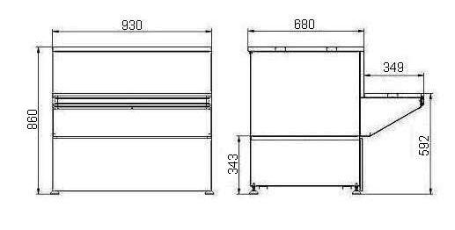

Стандартная комплектация:
Столешница из нержавеющей стали
Защитно-декоративное покрытие эпоксидно-полиэфирной краской
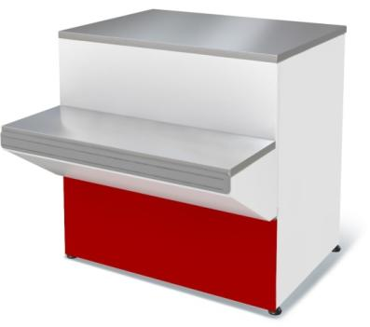
Деревянная упаковка

 |  |  | Цены указаны в рублях с учётом НДС
Код завода | Наименование |  | размеры габаритные, мм |  |  | Цена с НДС, руб. | Примечание
 |  |  | длина | ширина | высота
695133.001 | Прилавок Илеть NEW расчетно-кассовый неохлаждаемый (синий) |  | 930 | 1030 | 860 | 22683.68
695133.001-к | Прилавок Илеть NEW расчетно-кассовый неохлаждаемый (красный) |  | 930 | 1030 | 860 | 22683.68
695133.001-ц | Прилавок Илеть NEW расчетно-кассовый неохлаждаемый (Ц) |  | 930 | 1030 | 860 | 22683.68
Прилавок Илеть Cube (760) расчетно-кассовый неохлаждаемый |  |  | 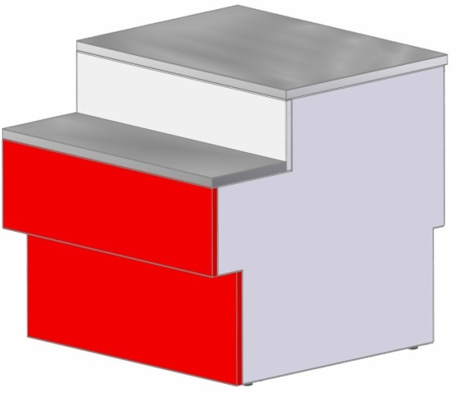

Стандартная комплектация:
Столешница из нержавеющей стали
Защитно-декоративное покрытие эпоксидно-полиэфирной краской
Деревянная упаковка

 |  |  | Цены указаны в рублях с учётом НДС
Код завода | Наименование |  | размеры габаритные, мм |  |  | Цена с НДС , руб. | Примечание
 |  |  | длина | ширина | высота
695133.018 | Прилавок Илеть Cube (760) расчетно-кассовый неохлаждаемый |  | 1000 | 1080 | 862 | 24116.19

Прилавок П2629 Нова расчетно-кассовый неохлаждаемый |  |  | 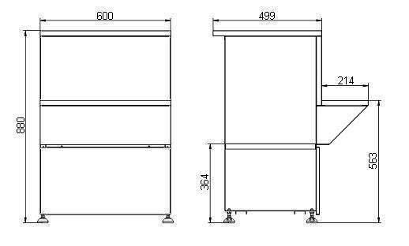

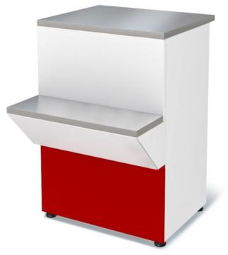
Стандартная комплектация:
Столешница из нержавеющей стали
Защитно-декоративное покрытие эпоксидно-полиэфирной краской
Деревянная упаковка

 |  |  | Цены указаны в рублях с учётом НДС
Код завода | Наименование |  | размеры габаритные, мм |  |  | Цена с НДС, руб. | Примечание
 |  |  | длина | ширина | высота
4.331.050-09-К | Прилавок П2629 Нова неохл. (красный) |  | 600 | 715 | 870 | 8530.36
4.331.050-09 | Прилавок П2629 Нова неохл. (синий) |  | 600 | 715 | 870 | 8530.36
4.331.050-09-Ц | Прилавок П2629 Нова неохл. (Ц) |  | 600 | 715 | 870 | 8530.36

Дополнительные опции Прилавки П2629 расчетно-кассовые неохлаждаемые
 |  |  | Цены указаны в рублях с учётом НДС
Код завода | Наименование |  |  |  |  | Цена с НДС , руб. | Примечание
7.245.006-К | Щиток передний для прилавка "Илеть" расчетно-кассового неохлаждаемого (красный) |  |  |  |  | 353.28
7.245.006 | Щиток передний для прилавка "Илеть" расчетно-кассового неохлаждаемого (синий) |  |  |  |  | 353.28
7.245.006-Ц | Щиток передний для прилавка "Илеть" расчетно-кассового неохлаждаемого (Ц) |  |  |  |  | 353.28
7.245.005-01-К | Щиток передний для прилавка "Таир" расчетно-кассового неохлаждаемого (красный) |  |  |  |  | 373.59
7.245.005-01 | Щиток передний для прилавка "Таир" расчетно-кассового неохлаждаемого (синий) |  |  |  |  | 373.59
7.245.005-01-Ц | Щиток передний для прилавка "Таир" расчетно-кассового неохлаждаемого (Ц) |  |  |  |  | 373.59
7.245.004-К | Щиток передний для прилавка "Нова" расчетно-кассового неохлаждаемого (красный) |  |  |  |  | 227.44
7.245.004 | Щиток передний для прилавка "Нова" расчетно-кассового неохлаждаемого (синий) |  |  |  |  | 227.44
7.245.004-Ц | Щиток передний для прилавка "Нова" расчетно-кассового неохлаждаемого (Ц) |  |  |  |  | 227.44

Прилавки неохлаждаемые ПН
 |  | перейти в содержание | АО Контакт
 |  |  | 424026, Россия, Республика Марий Эл,
 |  |  | г. Йошкар-Ола, ул. К. Маркса 133
www.mariholod.com |  |  | Тел. (8362) 68-87-29, 68-86-87, 45-10-64
 |  |  | e-mail: tnp@zavod-kontakt.ru

Прилавки ПН неохлаждаемые |  |  | 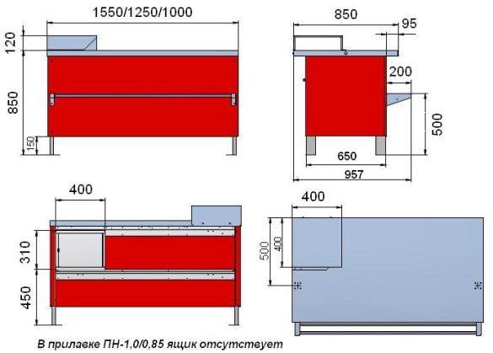
(предназначены для демонстрации и выкладки продуктов)
Стандартная комплектация:
Столешница из нержавеющей стали AISI 304-2В
Дополнительный стол для кассового аппарата из нержавеющей стали AISI 304-2В
Защитно-декоративное покрытие панелей эпоксидно-полиэфирной краской (RAL 3020)
Ящик с креплением для навесного замка (В прилавке ПН-1,0/0,85 ящик отсутствует)
Деревянная упаковка
Дополнительные опции:
труба-перекладина из нержавеющей стали AISI 304-2В
крючок на трубу-перекладину из нержавеющей стали AISI 304-2В

 |  |  | Цены указаны в рублях с учетом НДС
Код завода | Наименование |  | размеры габаритные, мм |  |  | Цена с НДС , руб. | Примечание
 |  |  | длина | ширина | высота
4.330.061-16 | ПРИЛАВОК ПН-1,0/0,85 неохлаждаемый |  | 1000 | 955 | 850 | 65632.68
4.330.061-16-Ц | ПРИЛАВОК ПН-1,0/0,85 неохлаждаемый цветной |  | 1000 | 955 | 850 | 65632.68
4.330.061-09 | ПРИЛАВОК ПН-1,25/0,85 неохлаждаемый |  | 1250 | 955 | 850 | 73600.10
4.330.061-09-Ц | ПРИЛАВОК ПН-1,25/0,85 неохлаждаемый цветной |  | 1250 | 955 | 850 | 73600.10
4.330.061-08 | ПРИЛАВОК ПН-1,55/0,85 неохлаждаемый |  | 1550 | 955 | 850 | 86436.50
4.330.061-08-Ц | ПРИЛАВОК ПН-1,55/0,85 неохлаждаемый цветной |  | 1550 | 955 | 850 | 86436.50

Прилавки ПН-УН неохлаждаемые |  |  | 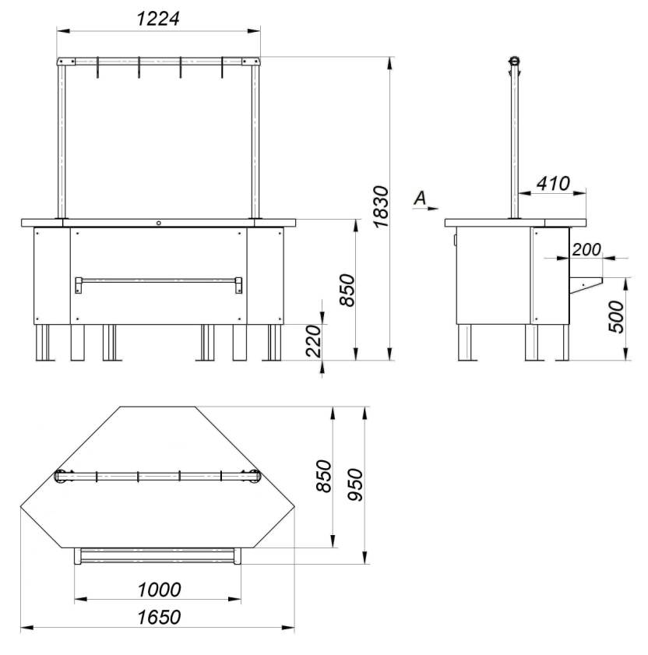
(предназначены для демонстрации и выкладки продуктов)
Стандартная комплектация:
Столешница из нержавеющей стали AISI 304-2В
Защитно-декоративное покрытие панелей эпоксидно-полиэфирной краской (RAL 3020)

Деревянная упаковка
Дополнительные опции:
труба-перекладина из нержавеющей стали AISI 304-2В
крючок на трубу-перекладину из нержавеющей стали AISI 304-2В

 |  |  | Цены указаны в рублях с учетом НДС
Код завода | Наименование |  | размеры габаритные, мм |  |  | Цена с НДС , руб. | Примечание
 |  |  | длина | ширина | высота
695133.008 | ПРИЛАВОК П2629 расчетно-кассовый ПН-УН неохлаждаемый, угол наружный |  | 1650 | 950 | 850 | 80737.47
695133.008 Ц | ПРИЛАВОК П2629 расчетно-кассовый ПН-УН неохлаждаемый, угол наружный цветной |  | 1650 | 950 | 850 | 80737.47

Дополнительные опции Прилавок ПН неохлаждаемый
 |  |  | Цены указаны в рублях с учётом НДС
Код завода | Наименование |  | Примечание |  |  | Цена с НДС , руб. | Примечание
301319.007-08 | труба-перекладина для прилавка холодильного среднетемпературного ПХС-1,0/85 (мясной) |  | применяется для ПХС (мясной), ПН неохлаждаемый |  |  | 11337.66
30319.007-07 | труба-перекладина для прилавка холодильного среднетемпературного ПХС-1,25/0,85 (мясной) |  | применяется для ПХС (мясной), ПН неохлаждаемый |  |  | 12375.14
30319.007-06 | труба-перекладина для прилавка холодильного среднетемпературного ПХС-1,55/0,85 (мясной) |  | применяется для ПХС (мясной), ПН неохлаждаемый |  |  | 14569.68
301319.007-09 | труба-перекладина для прилавка холодильного среднетемпературного ПХС-УН (мясной) |  | применяется для ПХС-УН (мясной), ПН-УН неохлаждаемый |  |  | 12375.14
7.604.116 | крючок на трубу-перекладину прилавка холодильного среднетемпературного ПХС (мясной) (1шт.) |  | применяется для ПХС (мясной), ПН неохлаждаемый |  |  | 319.96

